INSTRUCCIONES
 | INSTRUCCIONES
 |  | Queridos aprendices reciban un cordial saludo; el presente formato tiene como finalidad guiarlo durante el desarrollo de su proyecto productivo, recuerde que el desarrollo del mismos es su responsabilidad y para el cual cada integrante deberá invertir alrededor de mínimo 400 horas en el desarrollo del mismo.
 | DEBE TENER EN CUENTA QUE EL FORMATO SOLO LE PERMITIRA AGREGAR INFORMACION EN LAS CELDAS DE COLOR ROSADO

 | A continuacion encontrara instrucciones detalladas referentes al desarrollo de cada una de las hojas de este excel MODELO CONTABLE 2024 - 2025.
 | TENGA EN CUENTA LAS INDICACIONES QUE SE ENCUENTRAN EN ESTE ESPACIO Y LA INFORMACION QUE DEBE AGREGAR EN CADA CELDA

 | COSTOS
 | 1. Agregue en la celda B2 el valor de arriendo correspondiente al lugar en donde ubicara su proyecto productivo | Los costos y los gastos de una empresa son de vital importancia para la misma; ya que nos permiten determinar la viabilidad contable y financiera de la misma. Para el desarrollo de esta actividad cuenta con el presente formato que lo guiará el desarrollo de este tema tan importante.
 | 2. En las celdas B4, B5, B6 y B7 agregue el valor correspondiente a los diferentes servicios publicos que accedera como empresa
 | 3. En las celdas B10, B11, B12 y B13 agregue la informacion correspondiente a los costos de la publicidad digital de su empresa
 | 4. En las celdas B15, B16, B17 y B18 agregue la informacion correspondiente a los costos de la publicidad fisica de su empresa
 | 5. En las celdas B20, B21 y B22 agregue la informacion correspondiente a los impuestos que debe pagar como empresa a traves de la ejecucion de su actividad economica
 | 6. En la celda E5 escriba el valor por el que espera vender cada unidad de su producto
 | 7. En la celda E8 escriba el porcentaje que espera obtener como utilidad al momento de vender cada unidad de su producto | https://concepto.de/costo/

 | NOMINA | CONCEPTOS
 | NOMINA DE COSTOS DIRECTOS | La nómina de un trabajador o planta de personal se debe liquidar al finalizar el periodo de pago pactado en el contrato de trabajo, que suele ser mensual o quincenal, y aquí explicamos qué conceptos se deben liquidar y cómo se debe hacer la liquidación de cada concepto
 | NOMINA RELACIONADA DIRECTAMENTE CON LA PRODUCCION, ELABORACION Y COMERCIALIZACION
 | 1. En la celda A2 escriba el nombre o razon social de su empresa o proyecto
 | 2. En la columna B en las celdas B5 a B16 escriba el NOMBRE COMPLETO de cada uno de los trabajadores que tienen relacion directa con la produccion y comercializacion de su producto
 | 3. En la columna C en las celdas C5 a C16 escriba el TIPO DE DOCUMENTO de cada uno de los trabajadores que tienen relacion directa con la produccion y comercializacion de su producto
 | 4. En la columna D en las celdas D5 a D16 escriba el NUMERO DE DOCUMENTO de cada uno de los trabajadores que tienen relacion directa con la produccion y comercializacion de su producto
 | 5. En la columna E en las celdas E5 a E16 escriba el NUMERO DE DIAS que labora AL MES cada uno de los trabajadores que tienen relacion directa con la produccion y comercializacion de su producto
 | 6. En la columna F en las celdas F5 a F16 escriba el SALARIO de cada uno de los trabajadores que tienen relacion directa con la produccion y comercializacion de su producto
 | 7. En la columna G en las celdas G5 a G16 seleccione el RIESGO ACORDE CON LAS FUNCIONES de cada uno de los trabajadores que tienen relacion directa con la produccion y comercializacion de su producto | https://payfit.com/es/contenido-practico/nominas/
 | NOMINA DE COSTOS INDIRECTOS O GASTOS
 | NOMINA RELACIONADA DIRECTAMENTE CON EL AREA ADMINISTRATIVA, RRHH, CONTABILIDAD, FINANZAS, SEGURIDAD, GERENCIA GENERA, ETC | Para el adecuado desarrollo del objeto social de su empresa, esta debe contar talento humano calificado, para lo cual debe realizar la liquidación de la nómina de personal tanto administrativa como operativa , para el desarrollo de este proceso usted cuenta con un formato previamente estructurado y formulado para su facilidad. Recuerde que la nómina de personal debe contar con los trabajadores registrados en el organigrama.
 | 1. En la columna B en las celdas B41 a B52 escriba el NOMBRE COMPLETO de cada uno de los trabajadores que NO tienen relacion directa con la produccion y comercializacion de su producto
 | 2. En la columna C en las celdas C41 a C52 escriba el TIPO DE DOCUMENTO de cada uno de los trabajadores que NO tienen relacion directa con la produccion y comercializacion de su producto
 | 3. En la columna D en las celdas D41 a D52 escriba el NUMERO DE DOCUMENTO de cada uno de los trabajadores que NO tienen relacion directa con la produccion y comercializacion de su producto
 | 4. En la columna E en las celdas E41 a E52 escriba el NUMERO DE DIAS que labora AL MES cada uno de los trabajadores que NO tienen relacion directa con la produccion y comercializacion de su producto
 | 5. En la columna F en las celdas F41 a F52 escriba el SALARIO de cada uno de los trabajadores que NO tienen relacion directa con la produccion y comercializacion de su producto
 | 6. En la columna G en las celdas G41 a G52 seleccione el RIESGO ACORDE CON LAS FUNCIONES de cada uno de los trabajadores que NO tienen relacion directa con la produccion y comercializacion de su producto | https://factorialhr.es/blog/como-hacer-nomina-irpf-cotizacion/

 | MATERIAS PRIMAS
 | AL MOMENTO DE DILIGENCIAR ESTE FORMATO DEBE TENER EN CUENTA QUE LA UNIDAD DE MEDIDA EN LA COMPRA DEBE SER LA MISMA EN LA PRODUCCION POR LO QUE ES IMPORTANTE QUE RELACIONE LA INFORMACION EN LA UNIDAD DE MEDIDA MAS PEQUEÑA POSIBLE | Las materias y los insumos se constituyen como un elemento fundamental en la producción de productos, bienes o servicios; ya que nos permiten determinar el costo de producción, para lo cual usted con su GAES posterior a la estructura del diagrama de fabricación deberán diligenciar la hoja de cálculo correspondiente.

 | EJEMPLO: NO COMPRO 1 PAQUETE DE VASOS, COMPRO 50 UNIDADES DE VASOS. NO COMPRO UNA LIBRA DE AZUCAR, COMPRO 500 GRAMOS DE AZUCAR
 | 1. IMAGEN: en la columna B en las celdas B4 a B28 agregue UNA IMAGEN de cada una de las materias primas que requiere para la elaboracion de su producto
 | 2. NOMBRE DEL PRODUCTO: en la columna C en las celdas C4 a C28 agregue el NOMBRE de cada una de las materias primas que requiere para la elaboracion de su producto
 | 3. PROVEEDOR: en la columna D en las celdas D4 a D28 agregue el NOMBRE DEL PROVEEDOR O DEL LUGAR en donde comprara de cada una de las materias primas que requiere para la elaboracion de su producto
 | 4. CANTIDAD COMPRA: en la columna E en las celdas E4 a E28 agregue LA CANTIDAD QUE COMPRARA de cada una de las materias primas que requiere para la elaboracion de su producto
 | 5. PRESENTACION: en la columna F en las celdas F4 a F28 seleccione LA PRESENTACION O UNIDAD DE MEDIDA de cada una de las materias primas que requiere para la elaboracion de su producto
 | 6. COSTO DE COMPRA: en la columna G en las celdas G4 a G28 agregue EL COSTO DE COMPRA de cada una de las materias primas que requiere para la elaboracion de su producto
 | 7. CANTIDAD NECESARIA PARA FABRICAR UNA UNIDAD: en la columna I en las celdas I4 a I28 agregue LA CANTIDAD NECESARIA DE CADA MATERIA PRIMA PARA LA ELABORACION DE UNA UNIDAD de su producto
 | EJEMPLO: SI COMPRO 500 GRAMOS DE AZUCAR, GASTO X GRAMOS DE AZUCAR NO COMPRO UNA LIBRA DE AZUCAR Y GASTO X GRAMOS DE AZUCAR | https://concepto.de/insumo/
 | LA UNIDAD DE MEDIDA EN LA CANTIDAD COMPRA Y EN LA CANTIDAD NECESARIA DEBE SER LA MISMA

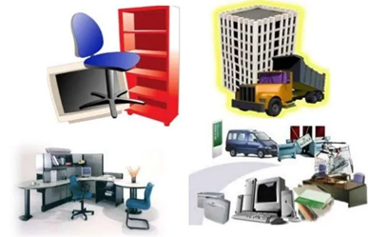 | PROPIEDAD PLANTA Y EQUIPO
 | Tener en cuenta que esta hoja se deben relacionar todos los elementos necesarios para la correcta puesta en marcha de su proyecto productivo. | La propiedad de planta y equipo es necesaria para los procesos operativos de producción y para los procesos administrativos, para lo cual el formato le solicita determinar todo lo requerido en las áreas de producción ,administrativa y comercial.
 | Como maquinaria y equipos necesarios para la elaboracion de su producto (tijeras, mesa de corte, mezcladora, rotuladora, etiquetadora, etc y elementos como estantes, repizas, archivadores, escritorios, computadores, impresora, sillas, mesas, etc

 | 1. DETALLE: columna B, celdas B4 a B28 en esta columna escriba el nombre de cada uno de los productos que comprara para la correcta puesta en marcha de su proyecto
 | 2. CANTIDAD: columna C, celdas C4 a C28 en esta columna escriba la cantidad de unidades de cada producto que comprara para la correcta puesta en marcha de su proyecto
 | 3. VALOR UNITARIO: columna D, celdas D4 a D28 en esta columna escriba el valor unitario (por unidad) de cada elemento que comprara para la correcta puesta en marcha de su proyecto | https://actualicese.com/propiedades-planta-y-equipo/

 | CONSOLIDADO
 | ESTE FORMATO SE ENCUENTRA BLOQUEADO Y NO PERMITE EL CAMBIO EN NINGUNA CELDA. | Posterior al adecuado desarrollo de la estructura contable de su proyecto productivo, tome las capturas de los resultados obtenidos y agréguelas en el formato de lineamientos de acuerdo a las indicaciones contenidas en este.
 | EN ESTE SE ENCUENTRA EL CONSOLIDADO Y LOS RESULTADOS DEL PROCESO DESARROLLADO EN CADA UNO DE LAS HOJAS ANTERIORES

DATOS BASICOS
 | Cambie la informacion de acuerdo a la informacion de su empresa
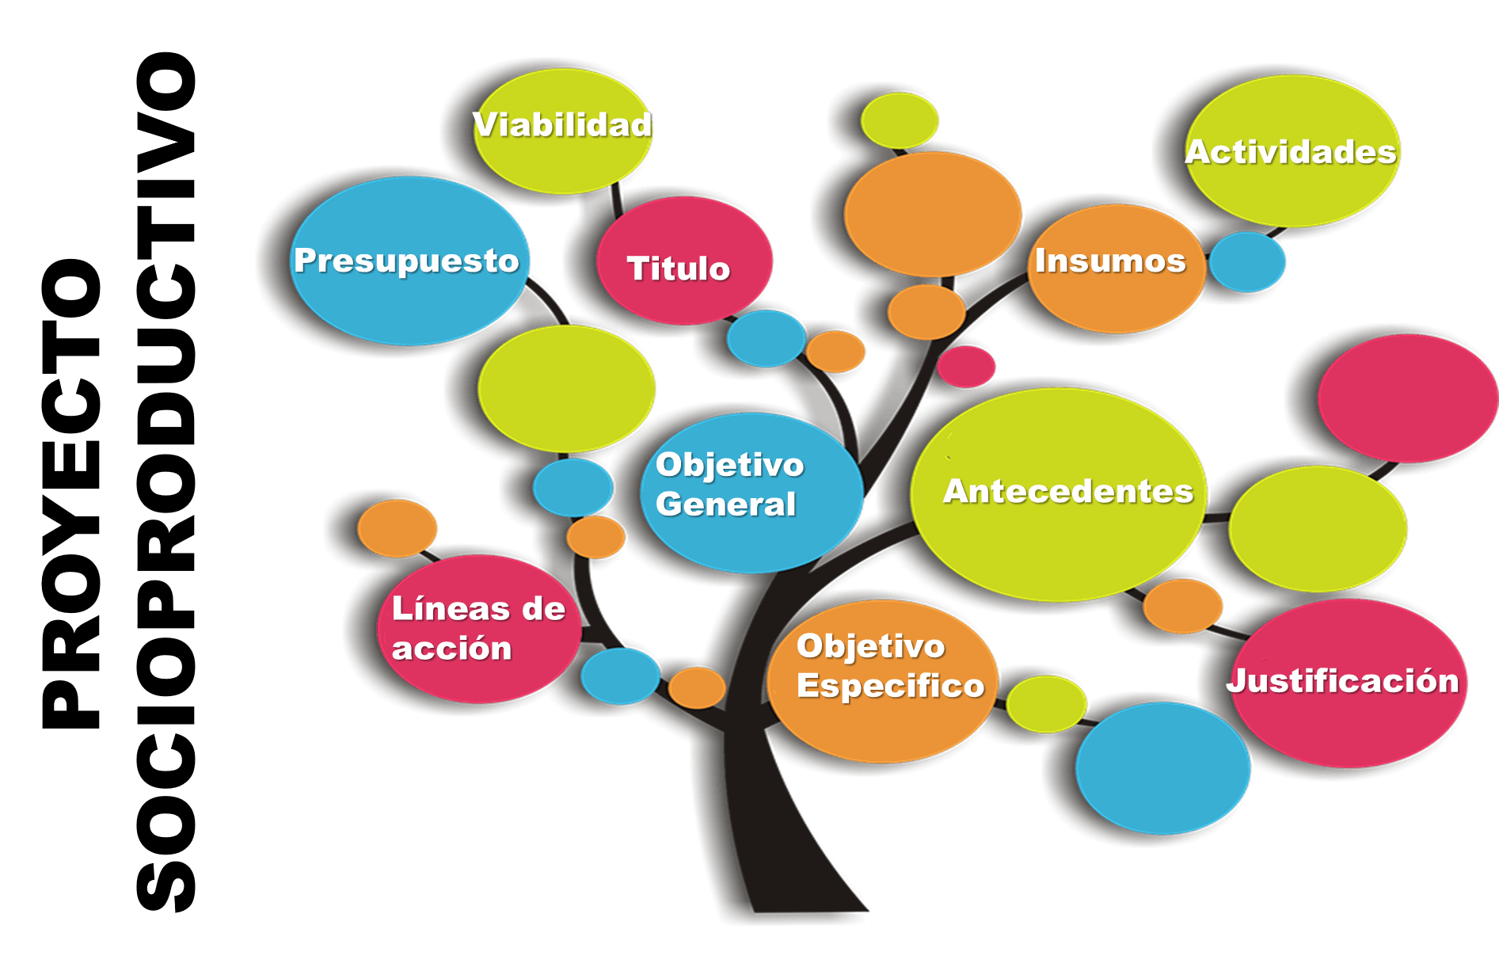 | Razon social de su proyecto productivo | COCUMAT SAS
 | NIT de su empresa | 830.471.589-2
 | Direccion de empresa | Calle 14 N° 20-30
 | Telefono | 6015895846
 | correo electronico de su empresa | cocumat@gmail.com
 | Objeto social | Diseño Fabricaion y comercializacion de cocadas
 | Cogigo CIIU | 5619
 | Representante Legal | Antonio Camilo Ramirez
 | Capital Social | 150000000

